Kassavirtalaskelma
 |  | 2022 |  |  |  | 2023 |  |  |  | 2024 |  |  |  | 2025 |  |  |  | 2026
 |  | Q1 | Q2 | Q3 | Q4 | Q1 | Q2 | Q3 | Q4 | Q1 | Q2 | Q3 | Q4 | Q1 | Q2 | Q3 | Q4 | Q1 | Q2 | Q3 | Q4
 |  | 1 | 2 | 3 | 4 | 5 | 6 | 7 | 8 | 9 | 10 | 11 | 12 | 13 | 14 | 15 | 16 | 17 | 18 | 19 | 20
Tuotantomäärä | kpl | 0 | 0 | 0 | 0 | 0 | 0 | 10 | 15 | 30 | 30 | 30 | 30 | 30 | 30 | 30 | 30 | 30 | 30 | 30 | 30

Kustannukset
Kiinteät
Tuotekehitys | t€ | -41 | -43 | -35 | -42
Tuotannon aloitus | t€ |  |  |  |  | -57 | 0
Markkinointi | t€ |  |  |  |  |  | -8 | -7 | -1 | -1 | 0 | -1 | 0 | -1 | 0 | -1 | 0 | -1 | 0 | -1 | 0
Muuttuvat
Tuotetuki | t€ |  |  |  |  |  |  | 0.0 | 0.0 | 0.0 | 0.0 | 0.0 | 0.0 | 0.0 | 0.0 | 0.0 | 0.0 | 0.0 | 0.0 | 0.0 | 0.0
Tuotanto | t€ |  |  |  |  |  |  | -63 | -81 | -161 | -161 | -161 | -161 | -162 | -162 | -162 | -162 | -164 | -164 | -164 | -164
Tuotanto | €/kpl |  |  |  |  |  |  | -6290 | -5401 | -5375 | -5375 | -5375 | -5375 | -5413 | -5413 | -5413 | -5413 | -5450 | -5450 | -5450 | -5450
Kustannukset yht | t€ | -41 | -43 | -35 | -42 | -57 | -8 | -70 | -82 | -163 | -161 | -163 | -161 | -164 | -162 | -164 | -162 | -165 | -163 | -165 | -163

Myynti
Myyntimäärä | kpl |  |  |  |  |  |  | 10 | 15 | 30 | 30 | 30 | 30 | 30 | 30 | 30 | 30 | 30 | 30 | 30 | 30
Myyntitulo | t€ |  |  |  |  |  |  | 71 | 106 | 212 | 212 | 212 | 212 | 212 | 212 | 212 | 212 | 212 | 212 | 212 | 212

Kate
Myyntikate | t€ |  |  |  |  |  |  | 8 | 25 | 51 | 51 | 51 | 51 | 50 | 50 | 50 | 50 | 49 | 49 | 49 | 49
Myyntikate/kpl | € |  |  |  |  |  |  | 778 | 1667 | 1693 | 1693 | 1693 | 1693 | 1655 | 1655 | 1655 | 1655 | 1618 | 1618 | 1618 | 1618
Myyntikate | % |  |  |  |  |  |  | 11 | 24 | 24 | 24 | 24 | 24 | 23 | 23 | 23 | 23 | 23 | 23 | 23 | 23

Kassavirta | t€ | -41 | -43 | -35 | -42 | -57 | -8 | 1 | 24 | 49 | 51 | 49 | 51 | 48 | 50 | 48 | 50 | 47 | 49 | 47 | 49
Nykyarvo Q1 | t€ | -41 | -41 | -32 | -36 | -48 | -6 | 1 | 17 | 34 | 34 | 31 | 31 | 28 | 27 | 26 | 25 | 23 | 22 | 21 | 20

Kumulatiiviset
Kumulatiivinen tuotantomäärä | kpl | 0 | 0 | 0 | 0 | 0 | 0 | 10 | 25 | 55 | 85 | 115 | 145 | 175 | 205 | 235 | 265 | 295 | 325 | 355 | 385
Kumulatiiviset kustannukset | t€ | -41 | -83 | -119 | -161 | -218 | -226 | -295 | -378 | -540 | -702 | -864 | -1025 | -1189 | -1352 | -1515 | -1678 | -1842 | -2006 | -2171 | -2334
Kumulatiivinen kassavirta | t€ | -41 | -83 | -119 | -161 | -218 | -226 | -225 | -201 | -152 | -101 | -51 | -1 | 48 | 97 | 146 | 195 | 243 | 291 | 338 | 387
Kumulatiivinen nykyarvo Q1 | t€ | -41 | -81 | -114 | -150 | -198 | -204 | -203 | -186 | -152 | -118 | -87 | -56 | -28 | -1 | 25 | 50 | 73 | 95 | 116 | 136

Tuottoaste | % | -100 | -98 | -96 | -94 | -91 | -90 | -69 | -49 | -28 | -17 | -10 | -5 | -2 | 0 | 2 | 3 | 4 | 5 | 5 | 6

Vuosikorkovaatimus | 20 | % | (Sijoitetun pääoman tuottovaatimus)

Tuotannon ylösajo | 2 | Q (kvartaalia)
Tuotanto täysimääräinen, Q | 9
Tuotantomäärä/kvartaali (normaali) | 30 | kpl/Q |  |  | Tiettyä takaisinmaksuaikaa voi hakea Tiedot-välilehden Entä jos -analyysin Tavoitteen haku -työkalulla:

Tavoitemyyntikate | 30 | %
Tavoitemyyntihinta | 7820 | €/kpl

Myyntihinta | 7067.89314 | €/kpl
Myyntikate | 1594 | €/kpl
Myyntikate % | 23%
 |  |  |  |  | Esimerkiksi tavoitteeksi takaisinmaksuajalle, muuttamalla myyntihintaa, voi asettaa 14 kvartaalia näin:
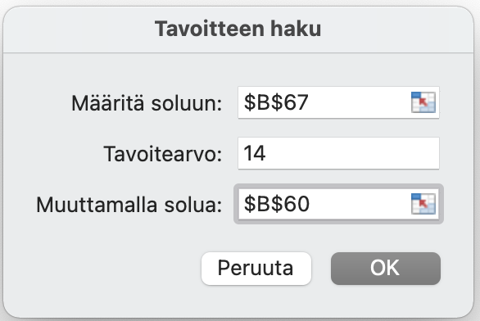
Projektin tuotto | 136 | t€
Projektin menot | 2334 | t€
Tuottoaste | 6 | %
Takaisinmaksuaika | 15 | Q
Takaisinmaksuaika | 3.75 | v

